Create user table
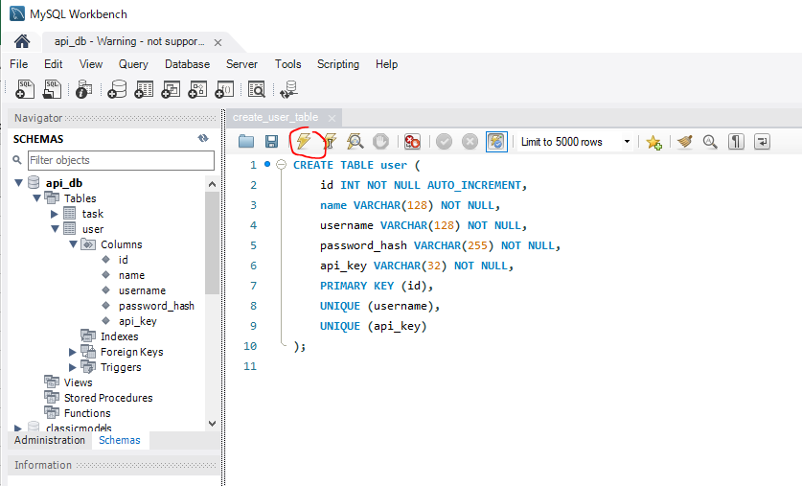
 | Create a table to store user account data
 | Mình đã thêm, sửa, xóa, update được data bằng api nhưng đó chưa có authentication
 | Ở phần này mình sẽ thêm authentication cho api của mình bằng cách require api key
 | api key nói đơn giản nó là 1 chuỗi duy nhất để xác định user
 | Mình sẽ tạo thêm trang đăng ký user, khi đăng ký user thì api key này sẽ được tạo cho user đó và được lưu trong bảng user
 | Để access được api thì phải send api key đó đi cùng mỗi request. Trước khi api trả response về thì nó sẽ check api key được gửi lên đó có trùng với giá trị api key được lưu trong DB hay ko, nếu
 | đúng thì response về bình thường, còn ko thì reject request đó và trả về message error

 | password_hash
 | https://www.php.net/manual/en/function.password-hash.php
 | Giá trị hash password thông thường được lưu field 255 ký tự
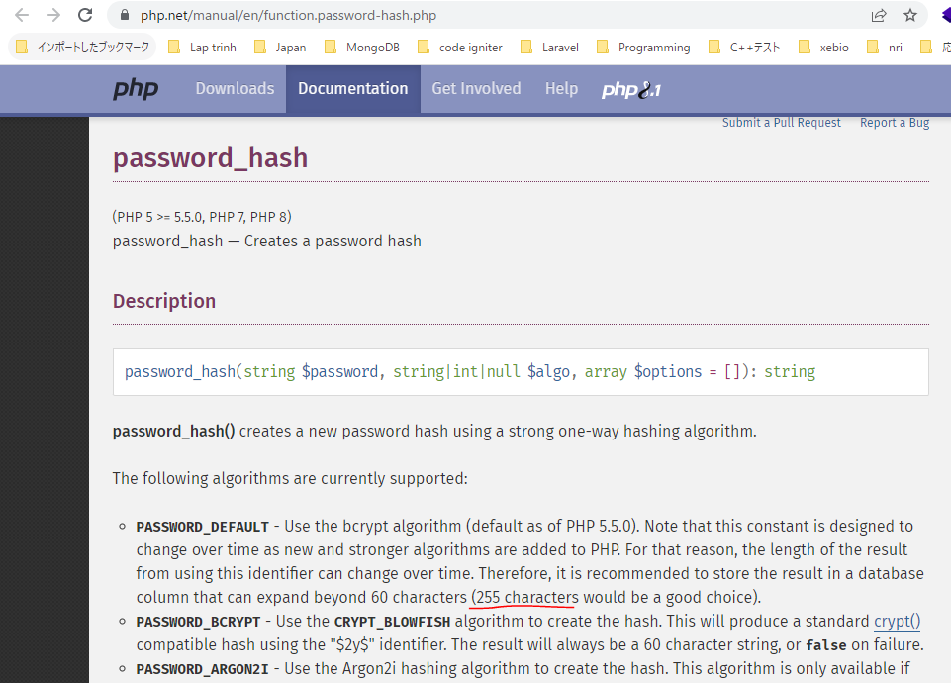

構成
 | rest-api-php
 |  | 1.api-basics
 |  | 2.http-basics
 |  | 3.rest-and-restful-apis
 |  |  | 1.access-a-restful-api
 |  |  |  | gists.php
 |  |  |  | index.php
 |  |  | 2.guzzlehttp
 |  |  | 3.use-an-sdk
 |  |  | 4.create-a-restful-api
 |  |  |  | api
 |  |  |  |  | .htaccess
 |  |  |  |  | index.php
 |  |  |  | src
 |  |  |  |  | Database.php
 |  |  |  |  | ErrorHandler.php
 |  |  |  |  | TaskController.php
 |  |  |  |  | TaskGateway.php
 |  |  |  | vendor
 |  |  |  | .env
 |  |  |  | composer.json
 |  |  |  | create_database.sql
 |  |  |  | create_task_table.sql
 |  |  |  | create_user_table.sql |  | → | new
 |  |  |  | insert_task_table.sql

rest-api-php\4.create-a-restful-api\create_user_table.sql
 | CREATE TABLE user (
 | id INT NOT NULL AUTO_INCREMENT,
 | name VARCHAR(128) NOT NULL,
 | username VARCHAR(128) NOT NULL,
 | password_hash VARCHAR(255) NOT NULL,
 | api_key VARCHAR(32) NOT NULL,
 | PRIMARY KEY (id),
 | UNIQUE (username),
 | UNIQUE (api_key)
 | );

DB

